Planilha1
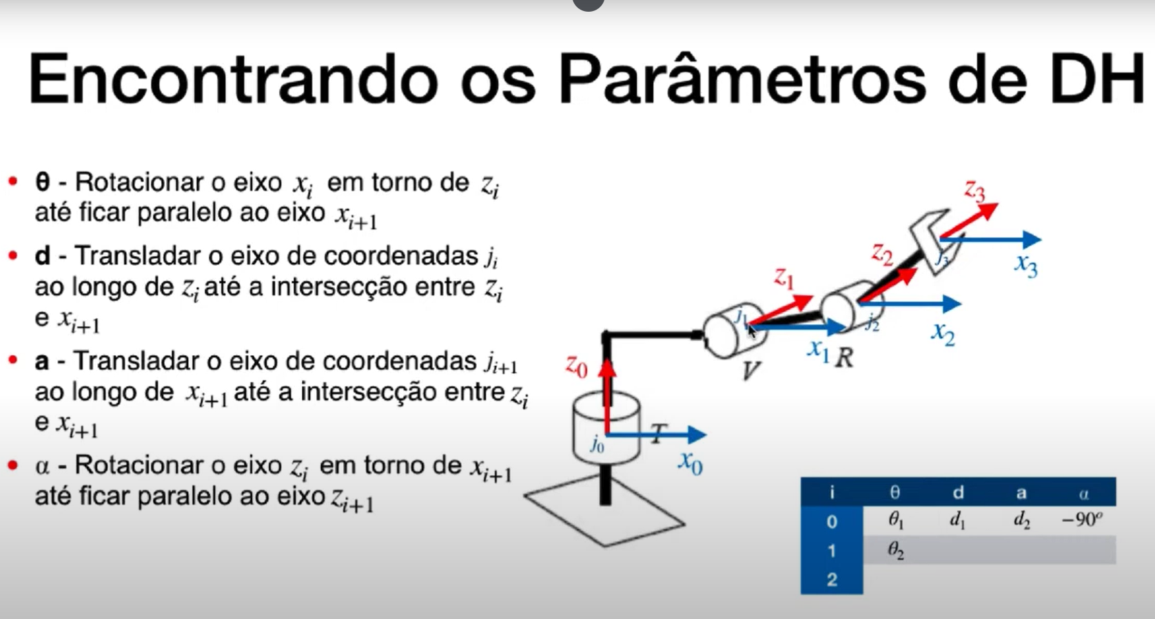
 | eixo Z |  | eixo X
i | θᵢ | dᵢ | aᵢ | α | Parâmetro | O que é? | Movimento associado
1 | var | 450 | 0 | -90 | θ (theta) | Ângulo de rotação em torno do eixo Z | Junta rotacional (variável)
2 | var | 200 | 0 | -90 | d | Deslocamento ao longo do eixo Z | Junta prismática (variável)
3 | 0 | 350 | 0 | 0 | a | Distância ao longo do eixo X | Fixo
4 | var | 150 | 0 | -90 | α (alfa) | Ângulo de torção em torno do eixo X | Fixo
5 | var | 0 | 0 | 90
6 | var | 175 | 0 | 0

